TABELLA DATI ANALISI MUTUO
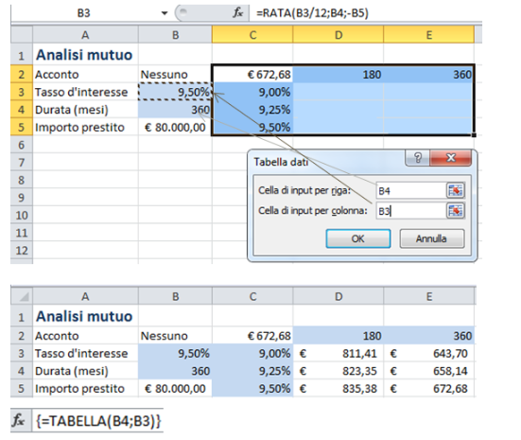
Analisi mutuo
Acconto | nessuno | $672.68 | 180 | 360
Tasso d'interesse | 9.50% | 9.00% | 811.41 € | 643.70 €
Durata (mesi) | 360 | 9.50% | 835.38 € | 672.68 €
Importo prestito | 80,000.00 € | 10.00% | 859.68 € | 702.06 €

